פרטי ההתקנה
קול קורא 36/2024- נספח הגשת הצעה

בגיליון זה אתם מתבקשים למלא נתונים ולפרט אודות מתקן האגירה המתוכנן והקירוי הסולארי
במידה ומתוכננים מספר מתקני אגירה וקירוי סולארי יש למלא את האקסל עבור כל פרוייקט בנפרד
 | סוג מיקום מתוכנן עבור מתקן האגירה והקירוי סולארי בית ספר/עירייה/מרכז לוגיסטי מרכז חוסן/הפעלה
 | עבור אגירה במבני ציבור - מספר מזהה מוסד משכבת 'מוסדות ציבור' באתר המיפוי הממשלתי*
 | תיאור שעות עבודת הצרכן לדוגמא: בית ספר רוב הצריכה בין השעות 07:00-16:00, אין פעילות מחוץ לשעות הפעילות
 | מקור הטעינה בנוסף לקירוי הסולארי - מערכת PV קיימת או מערכת PV עתידית (שתוקם עד למועד סיום הפרויקט).
 | הספק מערכת הייצור של המערכת הקיימת או המתכוננת (KW)
 | גודל חיבור החשמל באתר (אמפר)
 | רמת מתח החיבור מתח נמוך/ גבוה

 | מערכת האגירה והקירוי המתוכננים

 | קיבולת מערכת האגירה (KWh)
 | הספק מערכת האגירה (KW)
 | שעות טעינה מתוכננות
 | שעות פריקה מתוכננות
 | יצרן (ככל הידוע, דף נתונים במידה וזמין) נתונים טכניים ידועים - DOD, דגרדציה
 | עלות הקמה כוללת עבור מערכת האגירה (לא כולל מערכת PV)
 | שטח הקירוי הסולארי המתוכנן (מ"ר)
 | הספק סולארי מתוכנן שיותקן על הקירוי הסולארי (KW)
 | עלות הקמת הקירוי הסולארי - רכיב הקונסטרוקציה (לא כוללת מערכת PV)

 | * | הוראת למציאת מזהה מוסד מתוך אתר המיפוי הממשלתי:
 |  | א) פותחים את שכבת מוסדות ציבור באתר המיפוי הממשלתי
 |  | ב) מוצאים את מוסד הציבור שבו תותקן המערכת
 |  | ג) לוחצים על הסמל המופיע במפה
 |  | ד) מעתיקים מהחלונית מימין את המספר שתחת השדה 'מזהה מוסד' (ר' בדוגמה להלן):
 |  | 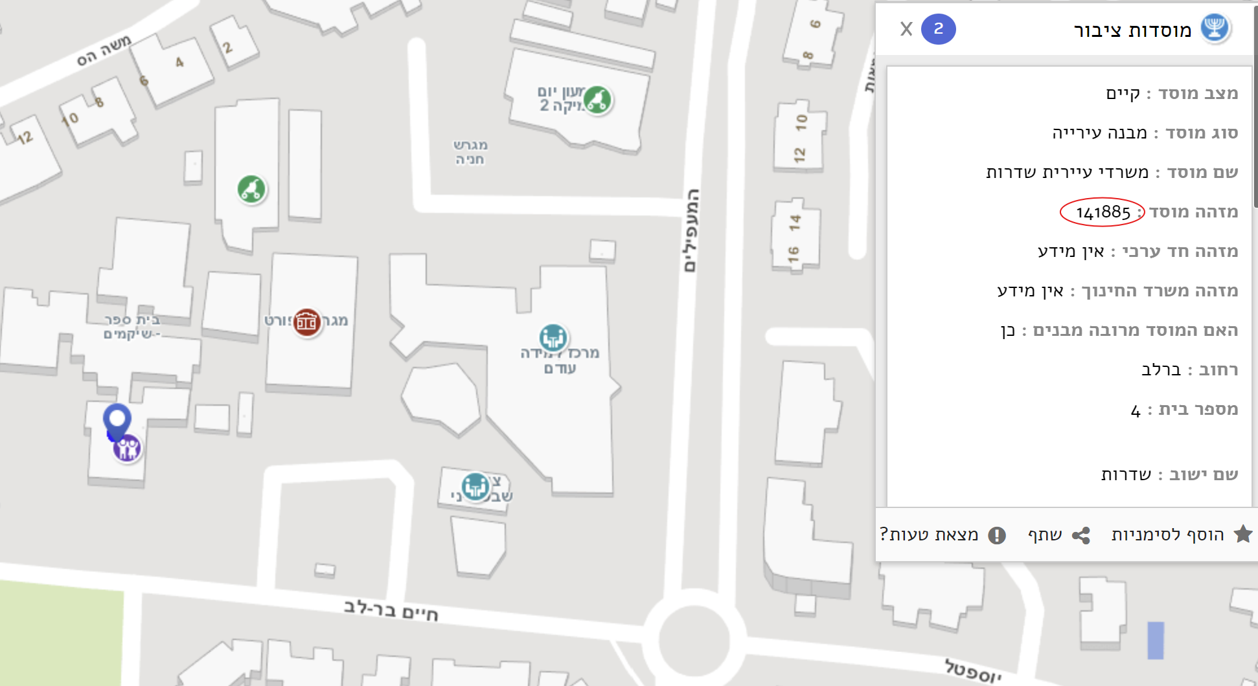

 | ** | באתר המיפוי הממשלתי (ר' קישור לעיל) התמקדו ככל הניתן בנקודה בה יוצב המתקן והעתיקו את הנ"צ המופיע בפינה הימנית־תחתונה של החלון כאשר הסמן עומד מעל הנקודה הרלוונטית (יופיע מתחת לכיתוב govmap).

